培训办公及生活物资
办公物资采购清单
序号 | 名称 | 计量 单位 | 规格 | 数量 | 单价（元） | 总价（元）
1 | 佳能5850打印机粉盒 | 个 | 原装佳能 NPG-83 粉盒 （黑色71000页） | 2 | 2200 | 4400
2 | 佳能5850打印机粉盒 | 个 | 原装佳能 NPG-83 粉盒 （青色26000页） | 1 | 1800 | 1800
3 | 佳能5850打印机粉盒 | 个 | 原装佳能 NPG-83 粉盒 （黄色26000页） | 1 | 1800 | 1800
4 | 佳能5850打印机粉盒 | 个 | 原装佳能 NPG-83 粉盒 （红色26000页） | 1 | 1800 | 1800
5 | 佳能5850打印机感光鼓 |  | 原装感光鼓1个 | 1 | 10000 | 10000
6 | 惠普 |  | FMP M278-M281硒鼓1套 （彩格CF500A 四色 202A） | 1 | 350 | 350
7 | 电话子母机一拖一 | 部 | 步步高 型号：W263一拖一 | 2 | 400 | 800
8 | 党员学习笔记本 | 本 | 党员学习笔记本32开 红色封面印金色字： （重庆市人民武装学院) | 46 | 25 | 1150
9 | 笔筒 | 个 | 齐心（COMIX）多功能九格组合笔筒 金属网格笔筒(234*115*105mm) | 9 | 23 | 207
10 | 中性笔（黑） | 盒 | 晨光ARPM2001A（12只装） | 20 | 15 | 300
11 | 中性笔（红） | 盒 | 晨光ARPM2001C（12只装） | 5 | 15 | 75
12 | 5号电池 | 盒 | 南孚聚能环4代，碱性，40粒/盒 | 3 | 30 | 90
13 | 7号电池 | 盒 | 南孚聚能环4代，碱性，40粒/盒 | 3 | 30 | 90
14 | 抽纸（软） | 提 | 心相印，6包装，160mm*198mm150抽3层 | 50 | 25 | 1250
15 | 湿纸巾 | 包 | 心相印，80抽，带盖抽取（盒） | 20 | 12 | 240
16 | 矿泉水（小） | 件 | 农夫山泉（红）380ml*12瓶(量贩装) | 30 | 12 | 360
17 | 拖布 | 把 | 拖把配件 1.25m 木柄拖把 圆 头蓝白线绳 棉线 | 10 | 15 | 150
18 | 排拖 | 把 | 宜之选平板拖布90cm一体杆1 布商用大号尘推 | 5 | 60 | 300
19 | 拖布 | 把 | 索邦平板拖把42cm4布家用一拖净免手洗2025懒人拖地神器吸水墩布拖布 | 5 | 50 | 250
20 | 黑色大垃圾袋 | 包 | 美丽雅厚实款120CM*140CM，50只/包 | 10 | 20 | 200
21 | 大扫把 | 把 | 塑料丝淡绿色（室外） | 10 | 10 | 100
22 | 洗车拖布 | 把 | LYNN洗车刷三节伸缩拖把刷车神器 可拆卸雪尼尔擦车毛刷清洁工具 | 1 | 99 | 99
23 | 洗车吸水大毛巾 | 张 | 净无痕纳米擦车巾60*180天空蓝 | 2 | 60 | 120
24 | 洗车液 | 桶 | 朴速 高泡洗车液20L大 桶去污镀膜二合一 | 1 | 150 | 150
25 | 洗车喷水壶 |  | 漫德莱2L洗车喷壶（带2喷头）泡沫喷壶浇花高压喷壶pa壶泡沫器喷水壶 | 1 | 25 | 25
合计 |  |  |  |  |  | 26106
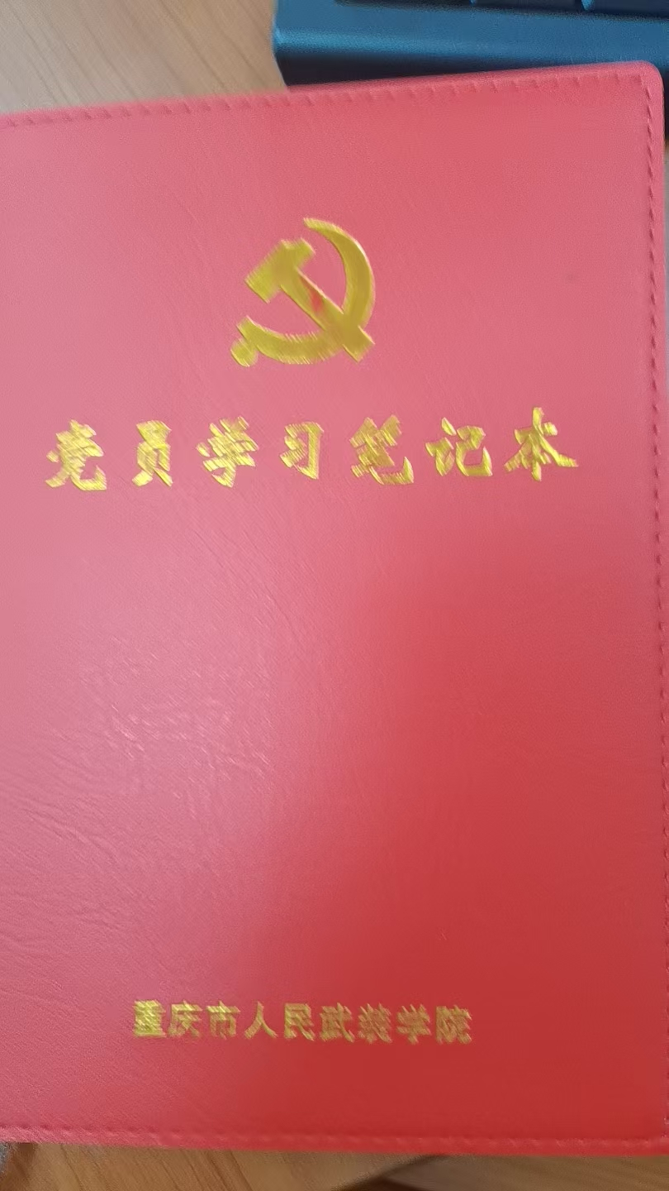
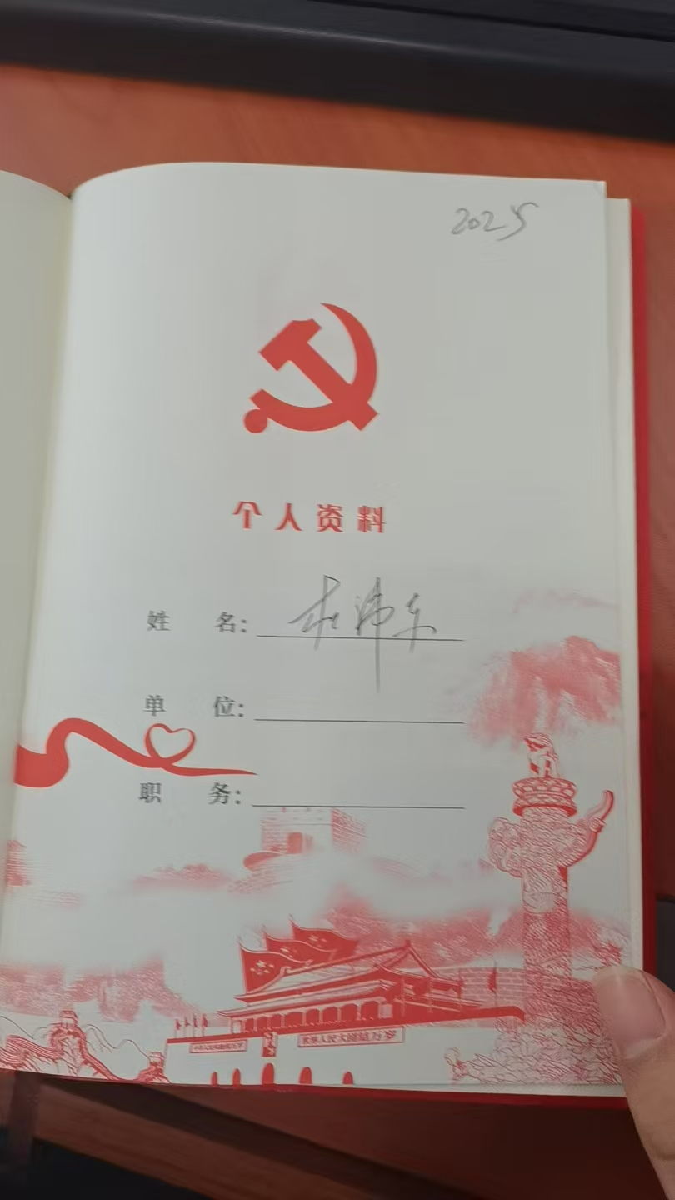
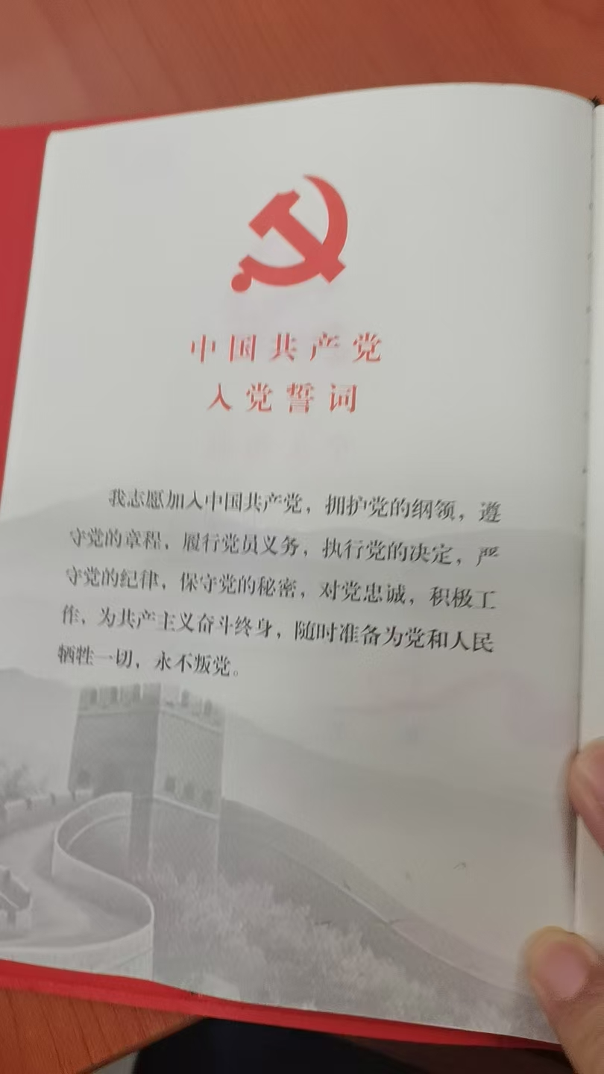
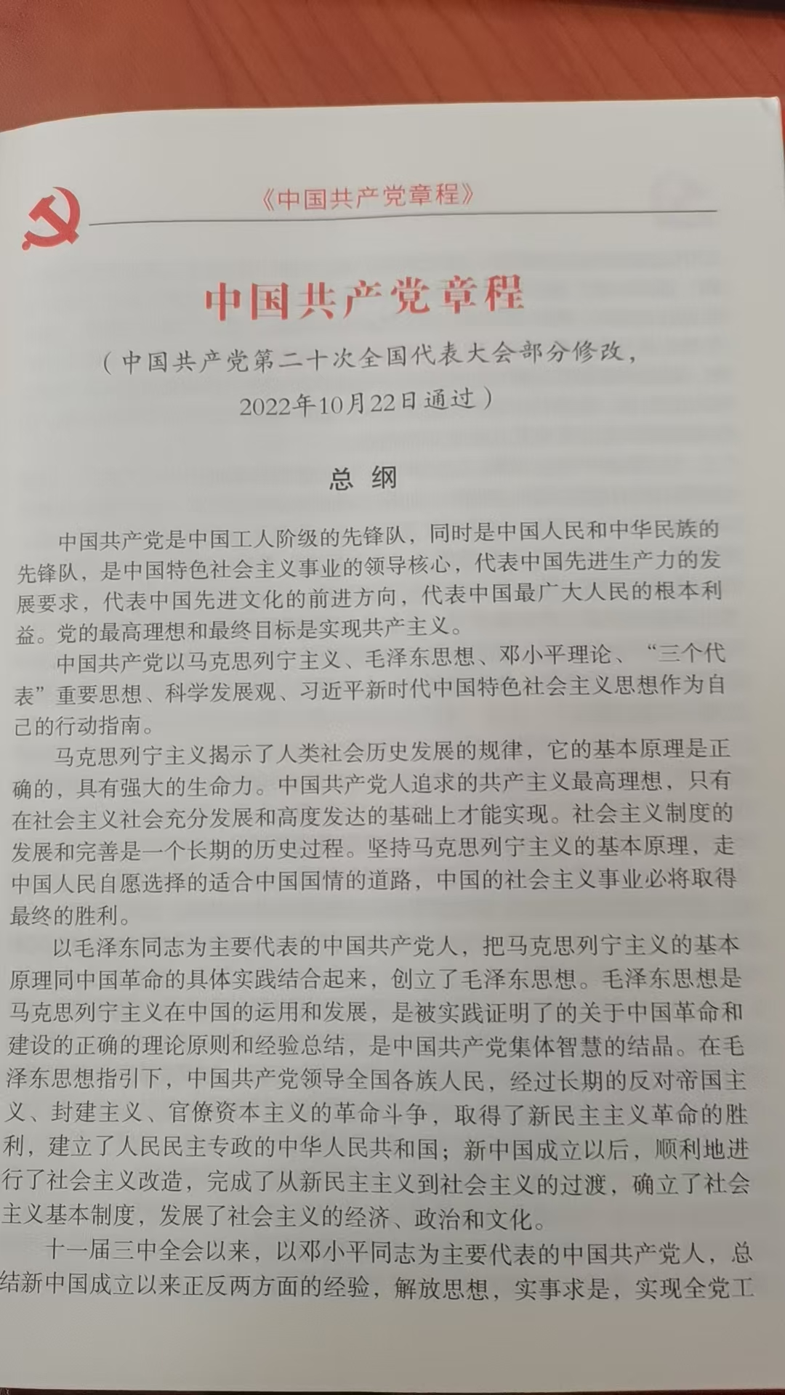

党员学习笔记本样图

